1
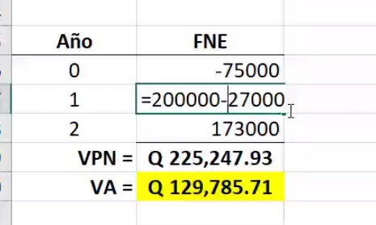
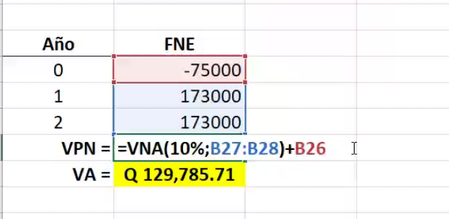
30,000
OPCIÓN 1 |  |  |  |  | OPCIÓN 2
200,000
180,000

 | 0 | 1 | 2 | año |  | 0 | 1 | 2 | 3 | año
i= 10%
27,000
12,000

75,000
125,000

3
i=8%
.....∞
0 | 1 | 2 | 3 | 4 | 5 | 6 | 7 | 8 | 9 | 10

50,000
........................................
50,000
.....∞

100,000

4
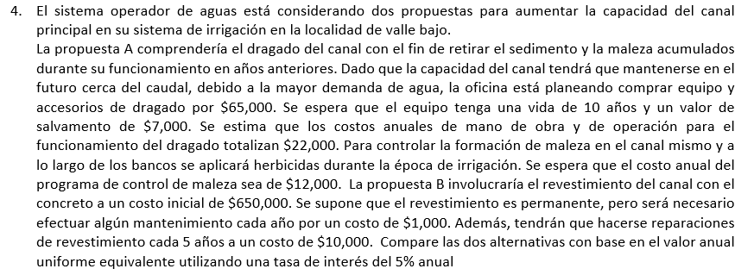

CUESTIONARIO 5
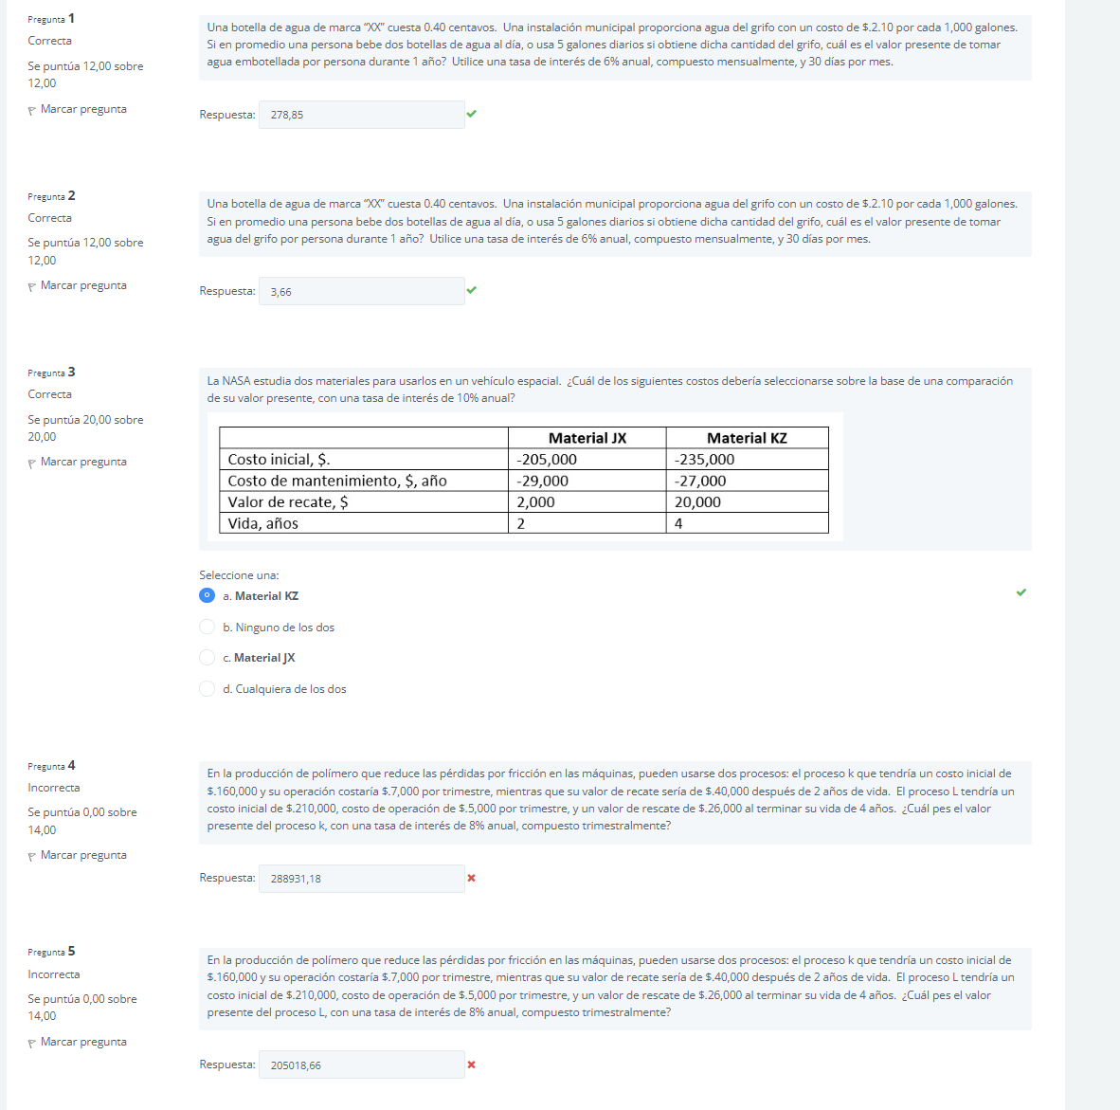
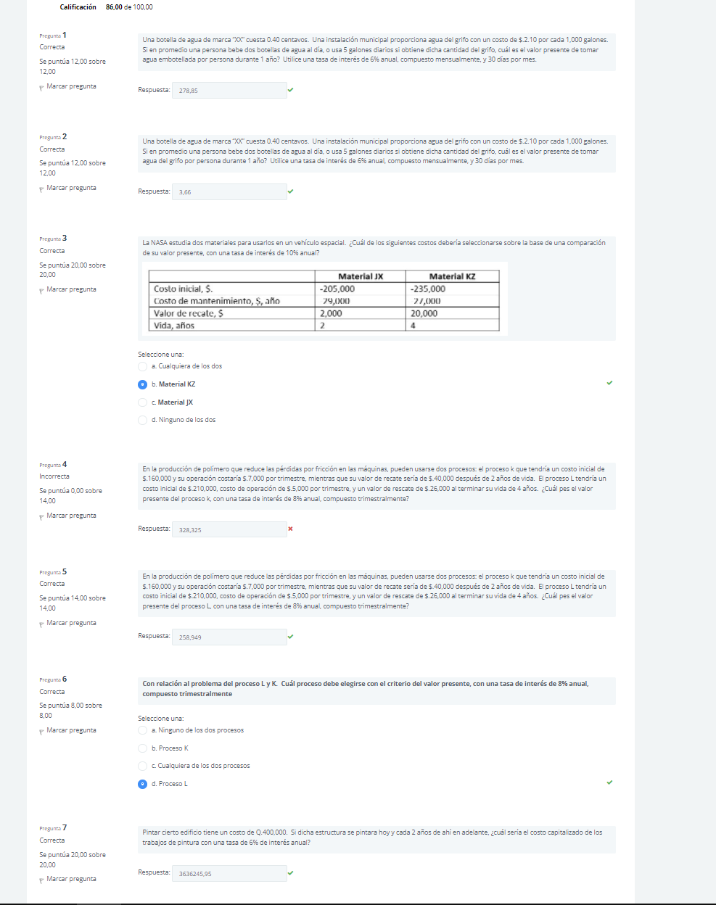
 | Botella
 | C= | Q0.40
 | n= | 2 | botellas diarias

al mes consume: | Q24.00 | en botellas

r anual = | 6%
m= | 12 | veces

r mensual = | 0.50%
m= | 1
I mensual = | 0.50%

VP= | Q278.85

 |  |  |  |  | Del grifo
 |  |  |  |  | C= | Q2.10
 |  |  |  |  | C/gal= | Q0.0021
 |  |  |  |  | n= | 5 | gal

 |  |  |  | al mes consume: | Q0.315 | en gal

 |  |  |  |  | VP= | Q3.66

 |  |  | Material JX | Material KZ | i= | 10%
 |  | Costo inicial | Q205,000.00 | Q235,000.00
 |  | Costo de mantenimiento, anio | Q29,000.00 | Q27,000.00
 |  | valor de recate | Q2,000.00 | Q20,000.00
 |  | vida, años | 2 | 4

 |  | JX:
 |  | VP= | #NAME?

 |  | KZ:
 |  | VP= | Q306,926.10

 |  | Proceso K | Proceso L
 | Costo Inicial | Q160,000.00 | Q210,000.00
 | Costo de operación, trimestre | Q7,000.00 | Q5,000.00
 | Valor recate | Q40,000.00 | Q26,000.00
 | vida en años | 2 | 4

 | r anual | 8%
 | m= | 4

 | r trimestral= | 2%
 | m= | 1
 | i anual | 2%

 | Proceso K: |  |  | Proceso K:
 | V= | Q288,931.18 |  | V= | Q328,325.00
 | VALOR MALO

 |  | Proceso L: |  |  | Proceso L:
 |  | V= | Q205,018.66 |  | V= | Q258,949.00
 |  | VALOR MALO

 | d

 |  | C= | Q400,000.00
 |  | i= | 6%
 |  | n= | 1 | cada dos años

 |  | CC= | Q3,636,245.95
 | calcula el pago de un préstamo basándose en pagos constantes y en una tasa de interés constante.

 |  | PRIMER INTENTO NADA MAL ;/ |  |  |  |  |  | SEGUNDO INTENTO ;LLL

CUESTIONARIO 6
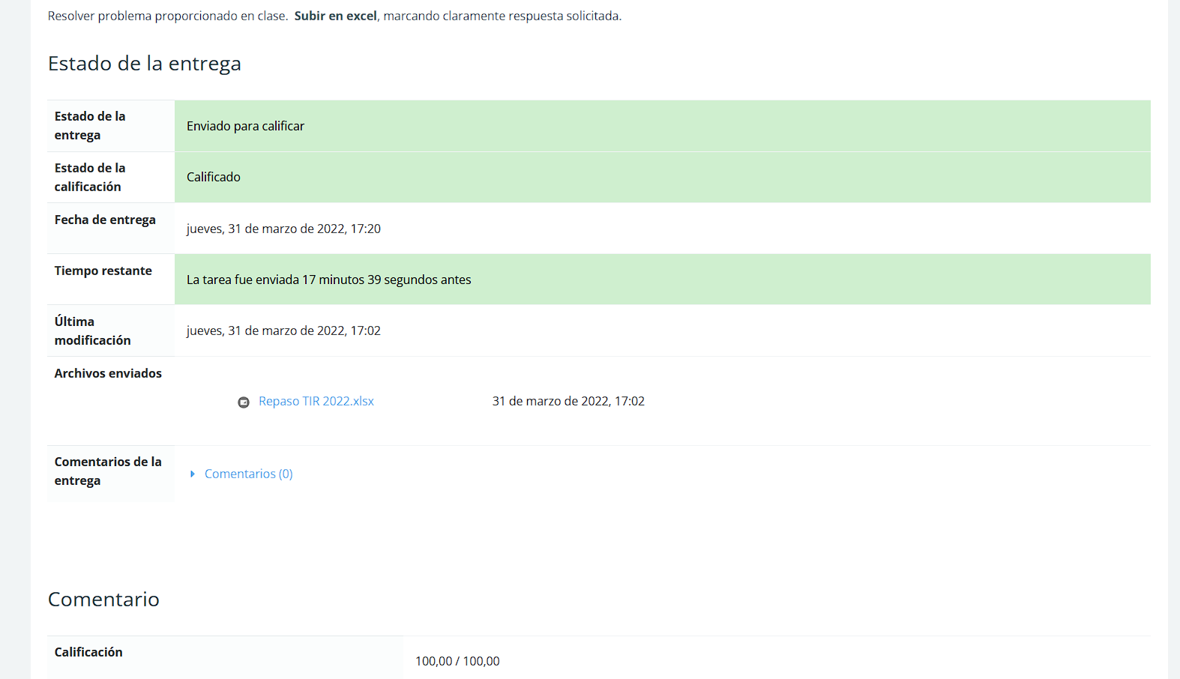
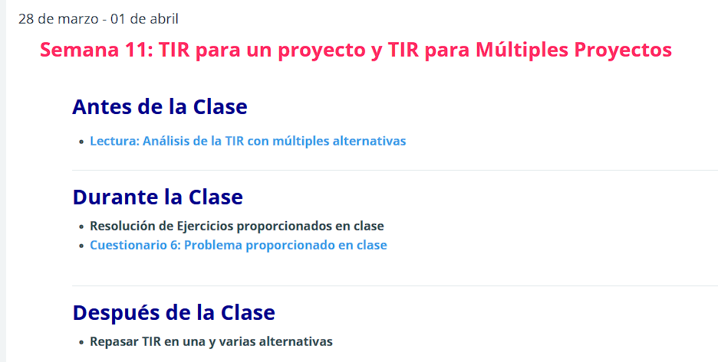

BUSCAR ARCHIVO EXCEL LLAMADO Repaso TIR 2020.xlsx

